オーバービュー
オーバービュー |  |  | 0 |  | サブシステム名 | 機能ID |  |  |  | 機能名 |  | 作成
 |  |  | 0 |  | FAサイト機能 | CMS2-2-5-1 |  |  |  | 生産終了一覧テンプレート |  | 改定

機能目的

 | LiveSiteによる動的表示の設定ファイルを定義する。

機能概要

 | 生産終了一覧画面を構成するコンポーネントの指定と配置を行う。
 | 生産終了一覧画面の<HEAD>タグ内に指定する内容（JavaScript、CSS、メタデータ、タイトル）を指定する。

前提／特記事項

 | 記載事項なし

記載事項なし
アクセスデータ
No |  | 物理名 |  | 論理名 |  |  | I | O | 種別 |  | 備考
1
2
3
4
5
6
7
8
9
10
11
12
13
14
15
外部インタフェース
No |  | クラス名 |  | 機能名 |  |  |  |  |  |  | 備考
1
2
3
4
5

画面レイアウト
画面レイアウト | サブシステムID | サブシステム名 | 機能ID | 機能名 | 作成
 | 0 | FAサイト機能 | CMS2-2-5-1 | 生産終了一覧テンプレート | 改定

画面の概要 | 生産終了一覧で検索した時の画面。

用途

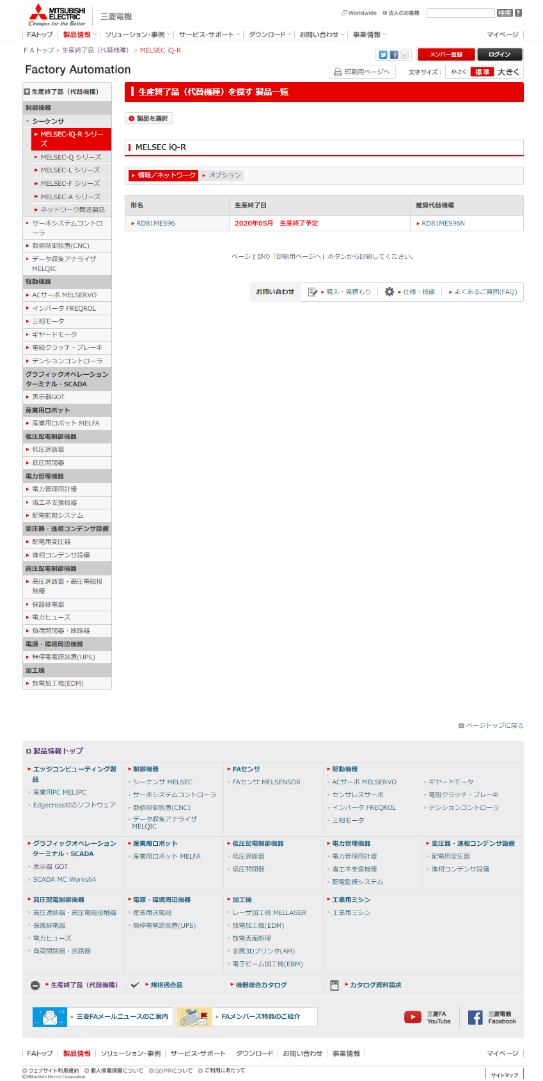
1

2

3

4

